TAPA


BALANCE NACIONAL
DE ENERGÍA
2009

Santiago - Chile
2010

DIAGRAMA
DIAGRAMA DE FLUJO DE ENERGÍA |  | VOLVER A INDICE

La siguiente figura resume las transacciones involucradas en la cadena energética nacional, pasando desde su adquisición o generación hasta sus transformaciones y consumos finales. Las flechas corresponden aproximadamente a la proporción de su participación dentro de la matriz nacional en cada flujo. De esta manera es posible apreciar los distintos aportes de los energéticos según cada fase de la cadena productiva.

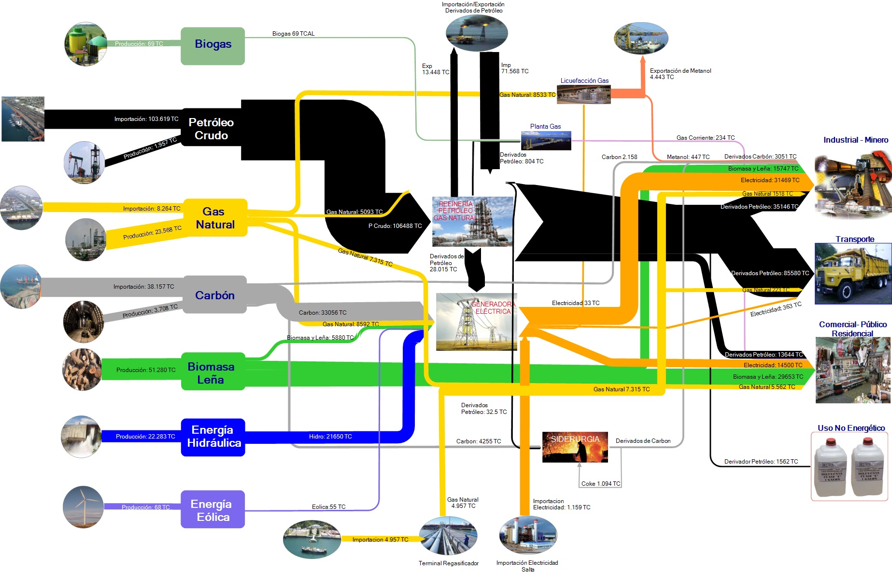

 | * TC = Tera Caloría

